简单工厂模式
★ | 简单工厂模式简介

 | 创建型模式关注对象的创建过程，在软件开发中应用非常广泛。
 | 创建型模式描述如何将对象的创建和使用分离
 | 让用户在使用对象过程中无须关心对象的创建细节，从而降低系统耦合度，并且让系统易于修改和扩展。

 | 简单工厂模式是最简单的设计模式之一，其实它并不属于Gof的23种设计模式
 | 但应用也十分频繁，同时也是其余创建模式的基础

★ | 简单工厂应用举例

 |  |  |  |  |  |  | Factory
 | Customer Jungle |  |  |  |  | basketball |  | create | basketball

 |  |  |  |  |  | football |  | create | football

 |  |  |  |  |  | volleyball |  | create | volleyball

 | 举个例子：
 | 一个体育用品生产厂（这即是一个工厂Factory），该工厂可以根据客户需求生产篮球、足球和排球。
 | 篮球、足球和排球被成为产品（Product），产品的名称可以被成为参数。
 | 客户Jungle需要时可以向工厂提供产品参数，工厂根据产品参数生产对应产品，客户Jungle并不需要关心产品的生产过程细节。

★ | 简单工厂基本实现流程

 | 由上述例子，可以很容易总结出简单工厂的实现流程:
 | 设计一个抽象产品类，它包含一些公共方法的实现:
 | ● | 从抽象产品类中派生出多个具体产品类，如篮球类、足球类、排球类，具体产品类中实现具体产品生产的相关代码；

 | ● | 设计一个工厂类，工厂类中提供一个生产各种产品的工厂方法，该方法根据传入参数（产品名称）创建不同的具体产品类对象；

 | ● | 客户只需调用工厂类的工厂方法，并传入具体产品参数，即可得到一个具体产品对象。

★ | 简单工厂定义

 |  | 简单工厂模式:定义一个简单工厂类，它可以根据参数的不同返回不同类的实例，被创建的实例通常都具有共同的父类

★ | 简单工厂模式结构

 | 从简单工厂模式的定义和例子可以看出，在简单工厂模式中，大体上有3个角色：
 | ● | 工厂(Factory）:根据客户提供的具体产品类的参数，创建具体产品实例；

 | ● | 抽象产品(AbstractProduct):具体产品类的基类，包含创建产品的公共方法；

 | ● | 具体产品(ConcreteProduct):抽象产品的派生类，包含具体产品特有的实现方法，是简单工厂模式的创建目标。

 | 简单工厂模式UML类图如下:
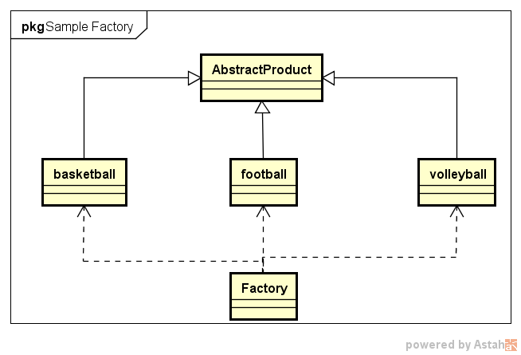

★ | 简单工厂模式代码实例

 | 场景：

 |  | Jungle想要进行户外运动，它可以选择打篮球、踢足球或者玩排球。
 |  | 它需要凭票去体育保管室拿，票上写着一个具体球类运动的名字
 |  | 比如“篮球”。体育保管室负责人根据票上的字提供相应的体育用品。然后Jungle就可以愉快地玩耍了。

 | 首先，体育保管室是工厂，篮球、足球和排球是具体的产品，而抽象产品可以定义为“运动球类产品SportProduct”.Jungle作为客户只需要提供具体产品名字，工厂就可“生产”出对应产品。

 | ● | 定义抽象产品类AbstractProduct，抽象方法不提供实现
 |  | //抽象产品类AbstractProduct
 |  | class AbstractSportProduct
 |  | {
 |  | public:
 |  |  | AbstractSportProduct(){

 |  |  | }
 |  |  | //抽象方法：
 |  |  | void printName(){};
 |  |  | void play(){};
 |  | };

 | ● | 定义三个具体产品类
 |  | //具体产品类Basketball
 |  | class Basketball :public AbstractSportProduct
 |  | {
 |  | public:
 |  |  | Basketball(){
 |  |  |  | printName();
 |  |  |  | play();
 |  |  | }
 |  |  | //具体实现方法
 |  |  | void printName(){
 |  |  |  | printf("Jungle get Basketball\n");
 |  |  | }
 |  |  | void play(){
 |  |  |  | printf("Jungle play Basketball\n");
 |  |  | }
 |  | };

 |  | //具体产品类Football
 |  | class Football :public AbstractSportProduct
 |  | {
 |  | public:
 |  |  | Football(){
 |  |  |  | printName();
 |  |  |  | play();
 |  |  | }
 |  |  | //具体实现方法
 |  |  | void printName(){
 |  |  |  | printf("Jungle get Football\n");
 |  |  | }
 |  |  | void play(){
 |  |  |  | printf("Jungle play Football\n");
 |  |  | }
 |  | };

 |  | //具体产品类Volleyball
 |  | class Volleyball :public AbstractSportProduct
 |  | {
 |  | public:
 |  |  | Volleyball(){
 |  |  |  | printName();
 |  |  |  | play();
 |  |  | }
 |  |  | //具体实现方法
 |  |  | void printName(){
 |  |  |  | printf("Jungle get Volleyball\n");
 |  |  | }
 |  |  | void play(){
 |  |  |  | printf("Jungle play Volleyball\n");
 |  |  | }
 |  | };

 | ● | 定义工厂类和工厂方法
 |  | class Factory
 |  | {
 |  | public:
 |  |  | AbstractSportProduct *getSportProduct(string productName)
 |  |  | {
 |  |  |  | AbstractSportProduct *pro = NULL;
 |  |  |  | if (productName == "Basketball"){
 |  |  |  |  | pro = new Basketball();
 |  |  |  | }
 |  |  |  | else if (productName == "Football"){
 |  |  |  |  | pro = new Football();
 |  |  |  | }
 |  |  |  | else if (productName == "Volleyball"){
 |  |  |  |  | pro = new Volleyball();
 |  |  |  | }
 |  |  |  | return pro;
 |  |  | }
 |  | };

 | ● | 客户端使用方法示例
 |  | #include <iostream>
 |  | #include "SimpleFactory.h"

 |  | int main()
 |  | {
 |  |  | printf("简单工厂模式\n");

 |  |  | //定义工厂类对象
 |  |  | Factory *fac = new Factory();
 |  |  | AbstractSportProduct *product = NULL;

 |  |  | product = fac->getSportProduct("Basketball");

 |  |  | product = fac->getSportProduct("Football");

 |  |  | product = fac->getSportProduct("Volleyball");

 |  |  | system("pause");
 |  |  | return 0;
 |  | }

★ | 简单工厂模式总结

 | 简单工厂模式的优点在于:
 |  | 工厂类提供创建具体产品的方法，并包含一定判断逻辑，客户不必参与产品的创建过程；
 |  | 客户只需要知道对应产品的参数即可，参数一般简单好记，如数字、字符或者字符串等。

 | 简单工厂模式存在明显的不足（想想我们之前介绍的面向对象设计原则？？？）。
 | 假设有一天Jungle想玩棒球了，该怎么办呢？你肯定会说，这还不容易吗？再从抽象产品类派生出一个Baseball类
 | 并在工厂类的getSportProduct方法中增加“productName == "Baseball”的条件分支即可。
 | 的确如此，但是这明显违背了开闭原则（对扩展开放，对修改关闭），即在扩展功能时修改了既有的代码。
 | 另一方面，简单工厂模式所有的判断逻辑都在工厂类中实现，一旦工厂类设计故障，则整个系统都受之影响！

工厂方法模式
★ | 工厂方法模式简介

 | 简单工厂模式中，每新增一个具体产品，就需要修改工厂类内部的判断逻辑。为了不修改工厂类，遵循开闭原则
 | 工厂方法模式中不再使用工厂类统一创建所有的具体产品，而是针对不同的产品设计了不同的工厂，每一个工厂只生产特定的产品。

 |  | 工厂方法模式：定义一个用于创建对象的接口，但是让子类决定将哪一个类实例化。工厂方法模式让一个类的实例化延迟到其子类。

★ | 工厂方法模式结构

 | 从工厂方法模式简介中，可以知道该模式有以下几种角色:
 | ● | 抽象工厂(AbstractFactory):所有生产具体产品的工厂类的基类，提供工厂类的公共方法；
 | ● | 具体工厂(ConcreteFactory):生产具体的产品
 | ● | 抽象产品(AbstractProduct):所有产品的基类，提供产品类的公共方法
 | ● | 具体产品(ConcreteProduct):具体的产品类

 | 场景:

 |  | Customer Jungle |  | Basketball | BasketballFactory |  | Basketball
 |  |  |  |  |  | create

 |  |  |  | football | FootballFactory | create | Football

 |  |  |  | volleyball | VolleyballFactory | create | Volleyball

 | 工厂方法模式UML类图如下:
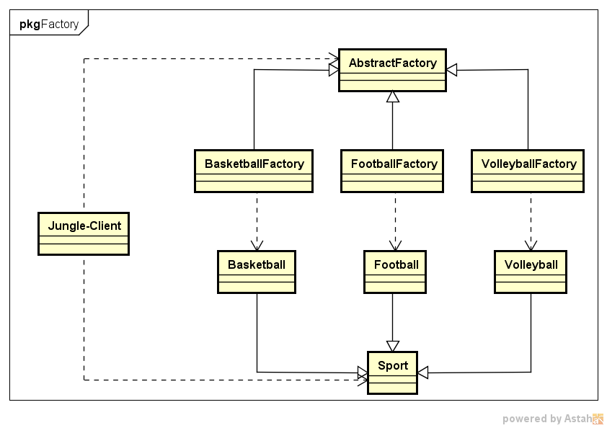

★ | 工厂方法模式代码实例

 | ● | 定义抽象产品类AbstractSportProduct，方法不提供实现
 | //抽象产品类AbstractProduct
 | class AbstractSportProduct
 | {
 | public:
 |  | AbstractSportProduct(){

 |  | }
 |  | //抽象方法：
 |  | void printName(){};
 |  | void play(){};
 | };

 | ● | 定义三个具体产品类
 | //具体产品类Basketball
 | class Basketball :public AbstractSportProduct
 | {
 | public:
 |  | Basketball(){
 |  |  | printName();
 |  |  | play();
 |  | }
 |  | //具体实现方法
 |  | void printName(){
 |  |  | printf("Jungle get Basketball\n");
 |  | }
 |  | void play(){
 |  |  | printf("Jungle play Basketball\n\n");
 |  | }
 | };

 | //具体产品类Football
 | class Football :public AbstractSportProduct
 | {
 | public:
 |  | Football(){
 |  |  | printName();
 |  |  | play();
 |  | }
 |  | //具体实现方法
 |  | void printName(){
 |  |  | printf("Jungle get Football\n");
 |  | }
 |  | void play(){
 |  |  | printf("Jungle play Football\n\n");
 |  | }
 | };

 | //具体产品类Volleyball
 | class Volleyball :public AbstractSportProduct
 | {
 | public:
 |  | Volleyball(){
 |  |  | printName();
 |  |  | play();
 |  | }
 |  | //具体实现方法
 |  | void printName(){
 |  |  | printf("Jungle get Volleyball\n");
 |  | }
 |  | void play(){
 |  |  | printf("Jungle play Volleyball\n\n");
 |  | }
 | };

 | ● | 定义抽象工厂类AbstractFactory，方法为纯虚方法
 | //抽象工厂类
 | class AbstractFactory
 | {
 | public:
 |  | virtual AbstractSportProduct *getSportProduct() = 0;
 | };

 | ● | 定义三个具体工厂类
 | //具体工厂类BasketballFactory
 | class BasketballFactory :public AbstractFactory
 | {
 | public:
 |  | BasketballFactory(){
 |  |  | printf("BasketballFactory\n");
 |  | }
 |  | AbstractSportProduct *getSportProduct(){
 |  |  | printf("basketball");
 |  |  | return new Basketball();
 |  | }
 | };

 | //具体工厂类FootballFactory
 | class FootballFactory :public AbstractFactory
 | {
 | public:
 |  | FootballFactory(){
 |  |  | printf("FootballFactory\n");
 |  | }
 |  | AbstractSportProduct *getSportProduct(){
 |  |  | return new Football();
 |  | }
 | };

 | //具体工厂类VolleyballFactory
 | class VolleyballFactory :public AbstractFactory
 | {
 | public:
 |  | VolleyballFactory(){
 |  |  | printf("VolleyballFactory\n");
 |  | }
 |  | AbstractSportProduct *getSportProduct(){
 |  |  | return new Volleyball();
 |  | }
 | };

 | ● | 客户端使用方法示例
 | #include <iostream>
 | #include "FactoryMethod.h"

 | int main()
 | {
 |  | printf("工厂方法模式\n");

 |  | //定义工厂类对象和产品类对象
 |  | AbstractFactory *fac = NULL;
 |  | AbstractSportProduct *product = NULL;

 |  | fac = new BasketballFactory();
 |  | product = fac->getSportProduct();

 |  | fac = new FootballFactory();
 |  | product = fac->getSportProduct();

 |  | fac = new VolleyballFactory();
 |  | product = fac->getSportProduct();

 |  | system("pause");
 |  | return 0;
 | }

★ | 工厂方法模式总结

 | 如果Jungle想玩棒球（Baseball），只需要增加一个棒球工厂（BaseballFacory），然后在客户端代码中修改具体工厂类的类名，而原有的类的代码无需修改。
 | 由此可看到，相较简单工厂模式，工厂方法模式更加符合开闭原则。
 | 工厂方法是使用频率最高的设计模式之一，是很多开源框架和API类库的核心模式。

 | 优点:
 | ● | 工厂方法用于创建客户所需产品，同时向客户隐藏某个具体产品类将被实例化的细节，用户只需关心所需产品对应的工厂；
 | ● | 工厂自主决定创建何种产品，并且创建过程封装在具体工厂对象内部，多态性设计是工厂方法模式的关键；
 | ● | 新加入产品时，无需修改原有代码，增强了系统的可扩展性，符合开闭原则。

 | 缺点:
 | ● | 添加新产品时需要同时添加新的产品工厂，系统中类的数量成对增加，增加了系统的复杂度，更多的类需要编译和运行，增加了系统的额外开销；
 | ● | 工厂和产品都引入了抽象层，客户端代码中均使用的抽象层（AbstractFactory和AbstractSportProduct ），增加了系统的抽象层次和理解难度。

 | 适用环境:
 | ● | 客户端不需要知道它所需要创建的对象的类；
 | ● | 抽象工厂类通过其子类来指定创建哪个对象（运用多态性设计和里氏代换原则）

抽象工厂模式
★ | 抽象工厂模式简介

 | 抽象工厂模式是常用的创建型设计模式之一。
 | 抽象工厂模式，其抽象程度更高，每一个具体工厂可以生产一组相关的具体产品对象。

 |  | 抽象工厂模式：提供一个创建一系列相关或相互依赖对象的接口，而无需指定他们具体的类。

 | 简言之，一个工厂可以提供创建多种相关产品的接口，而无需像工厂方法一样，为每一个产品都提供一个具体工厂。

★ | 抽象工厂模式结构

 | 抽象工厂模式结构与工厂方法模式结构类似，不同之处在于，一个具体工厂可以生产多种同类相关的产品:
 | ● | 抽象工厂(AbstractFactory):所有生产具体产品的工厂类的基类，提供工厂类的公共方法；
 | ● | 具体工厂(ConcreteFactory):生产具体的产品
 | ● | 抽象产品(AbstractProduct):所有产品的基类，提供产品类的公共方法
 | ● | 具体产品(ConcreteProduct):具体的产品类

 | 场景:
 |  | Jungle想要进行户外运动，它可以选择打篮球和踢足球。
 |  | 但这次Jungle不想弄脏原本穿的T恤，所以Jungle还需要穿球衣，打篮球就穿篮球衣，踢足球就穿足球衣。
 |  | 篮球保管室可以提供篮球和篮球衣，足球保管室可以提供足球和足球衣。
 |  | Jungle只要根据心情去某个保管室，就可以换上球衣、拿上球，然后就可以愉快地玩耍了。

 | Customer Jungle |  |  |  |  | Basketball | BasketballFactory |  | Basketball T-shirt
 |  |  |  |  |  |  |  | create

 |  |  |  |  |  | football | FootballFactory | create | Football T-shirt

 |  |  |  |  |  | volleyball | VolleyballFactory | create | Volleyball T-shirt

 | 抽象工厂模式UML实例图如下图：

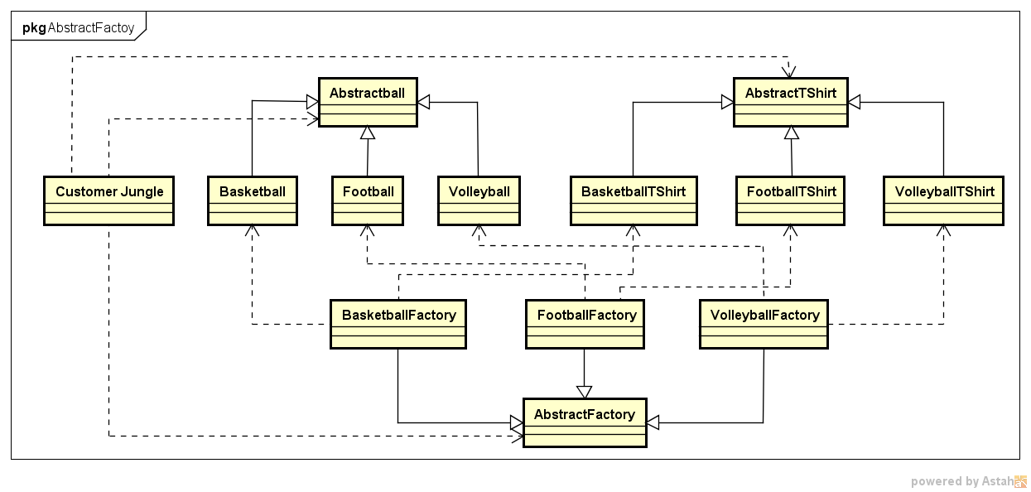

★ | 抽象工厂模式代码实例

 | ● | 定义产品类
 |  |  | 产品类Ball
 |  |  | 抽象产品类AbstractBall, 球类的基类，定义抽象方法play
 |  |  | //抽象产品类AbstractBall
 |  |  | class AbstractBall
 |  |  | {
 |  |  | public:
 |  |  |  | AbstractBall(){}
 |  |  |  | //抽象方法：
 |  |  |  | void play(){};
 |  |  | };

 |  |  | 具体产品类， 分别为Basketball和Football，具体实现方法play
 |  |  | //具体产品类Basketball
 |  |  | class Basketball :public AbstractBall
 |  |  | {
 |  |  | public:
 |  |  |  | Basketball(){
 |  |  |  |  | play();
 |  |  |  | }
 |  |  |  | //具体实现方法
 |  |  |  | void play(){
 |  |  |  |  | printf("Jungle play Basketball\n\n");
 |  |  |  | }
 |  |  | };

 |  |  | //具体产品类Football
 |  |  | class Football :public AbstractBall
 |  |  | {
 |  |  | public:
 |  |  |  | Football(){
 |  |  |  |  | play();
 |  |  |  | }
 |  |  |  | //具体实现方法
 |  |  |  | void play(){
 |  |  |  |  | printf("Jungle play Football\n\n");
 |  |  |  | }
 |  |  | };

 |  |  | //具体产品类Volleyball
 |  |  | class Volleyball :public AbstractBall
 |  |  | {
 |  |  | public:
 |  |  |  | Volleyball(){
 |  |  |  |  | play();
 |  |  |  | }
 |  |  |  | //具体实现方法
 |  |  |  | void play(){
 |  |  |  |  | printf("Jungle play Volleyball\n\n");
 |  |  |  | }
 |  |  | };

 | ● | 产品类Shirt
 |  |  | 抽象产品类AbstractShirt：球衣类的基类，定义抽象方法wearShirt
 |  |  | //抽象产品类AbstractShirt
 |  |  | class AbstractShirt
 |  |  | {
 |  |  | public:
 |  |  |  | AbstractShirt(){}
 |  |  |  | //抽象方法：
 |  |  |  | void wearShirt(){};
 |  |  | };

 |  |  | 具体产品类BasketballShirt和FootballShirt，具体实现方法wearShirt

 |  |  | //具体产品类BasketballShirt
 |  |  | class BasketballShirt :public AbstractShirt
 |  |  | {
 |  |  | public:
 |  |  |  | BasketballShirt(){
 |  |  |  |  | wearShirt();
 |  |  |  | }
 |  |  |  | //具体实现方法
 |  |  |  | void wearShirt(){
 |  |  |  |  | printf("Jungle wear Basketball Shirt\n\n");
 |  |  |  | }
 |  |  | };

 |  |  | //具体产品类FootballShirt
 |  |  | class FootballShirt :public AbstractShirt
 |  |  | {
 |  |  | public:
 |  |  |  | FootballShirt(){
 |  |  |  |  | wearShirt();
 |  |  |  | }
 |  |  |  | //具体实现方法
 |  |  |  | void wearShirt(){
 |  |  |  |  | printf("Jungle wear Football Shirt\n\n");
 |  |  |  | }
 |  |  | };

 |  |  | //具体产品类VolleyballShirt
 |  |  | class VolleyballShirt :public AbstractShirt
 |  |  | {
 |  |  | public:
 |  |  |  | VolleyballShirt(){
 |  |  |  |  | wearShirt();
 |  |  |  | }
 |  |  |  | //具体实现方法
 |  |  |  | void wearShirt(){
 |  |  |  |  | printf("Jungle wear Volleyball Shirt\n\n");
 |  |  |  | }
 |  |  | };

 | ● | 定义工厂类
 |  | 定义抽象工厂AbstractFactory，声明两个方法getBall和getShirt
 |  |  | //抽象工厂类
 |  |  | class AbstractFactory
 |  |  | {
 |  |  | public:
 |  |  |  | virtual AbstractBall *getBall() = 0;
 |  |  |  | virtual AbstractShirt *getShirt() = 0;
 |  |  | };

 |  | 定义具体工厂BasketballFactory和FootballFactory，重新具体实现两个方法getBall和getShirt
 |  |  | //具体工厂类BasketballFactory
 |  |  | class BasketballFactory :public AbstractFactory
 |  |  | {
 |  |  | public:
 |  |  |  | BasketballFactory(){
 |  |  |  |  | printf("BasketballFactory\n");
 |  |  |  | }
 |  |  |  | AbstractBall *getBall(){
 |  |  |  |  | printf("Jungle get basketball\n");
 |  |  |  |  | return new Basketball();
 |  |  |  | }
 |  |  |  | AbstractShirt *getShirt(){
 |  |  |  |  | printf("Jungle get basketball shirt\n");
 |  |  |  |  | return new BasketballShirt();
 |  |  |  | }
 |  |  | };

 |  |  | //具体工厂类BasketballFactory
 |  |  | class FootballFactory :public AbstractFactory
 |  |  | {
 |  |  | public:
 |  |  |  | FootballFactory(){
 |  |  |  |  | printf("FootballFactory\n");
 |  |  |  | }
 |  |  |  | AbstractBall *getBall(){
 |  |  |  |  | printf("Jungle get football\n");
 |  |  |  |  | return new Football();
 |  |  |  | }
 |  |  |  | AbstractShirt *getShirt(){
 |  |  |  |  | printf("Jungle get football shirt\n");
 |  |  |  |  | return new FootballShirt();
 |  |  |  | }
 |  |  | };

 |  |  | //具体工厂类VolleyballFactory
 |  |  | class VolleyballFactory :public AbstractFactory
 |  |  | {
 |  |  | public:
 |  |  |  | VolleyballFactory(){
 |  |  |  |  | printf("VolleyballFactory\n");
 |  |  |  | }
 |  |  |  | AbstractBall *getBall(){
 |  |  |  |  | printf("Jungle get Volleyball\n");
 |  |  |  |  | return new Volleyball();
 |  |  |  | }
 |  |  |  | AbstractShirt *getShirt(){
 |  |  |  |  | printf("Jungle get Volleyball shirt\n");
 |  |  |  |  | return new VolleyballShirt();
 |  |  |  | }
 |  |  | };

 | ● | 客户端使用方法示例
 |  |  | #include <iostream>
 |  |  | #include "AbstractFactory.h"

 |  |  | int main()
 |  |  | {
 |  |  |  | printf("抽象工厂模式\n");

 |  |  |  | //定义工厂类对象和产品类对象
 |  |  |  | AbstractFactory *fac = NULL;
 |  |  |  | AbstractBall *ball = NULL;
 |  |  |  | AbstractShirt *shirt = NULL;

 |  |  |  | fac = new BasketballFactory();
 |  |  |  | ball = fac->getBall();
 |  |  |  | shirt = fac->getShirt();

 |  |  |  | fac = new FootballFactory();
 |  |  |  | ball = fac->getBall();
 |  |  |  | shirt = fac->getShirt();

 |  |  |  | system("pause");
 |  |  |  | return 0;
 |  |  | }

★ | 抽象工厂模式总结

 | 抽象工厂模式中，如果需要新增加一个系列的产品
 | 比如足球系列，只需增加一族新的具体产品类（抽象和具体）并提供一个对应的工厂类即可。
 | 但是，如果要在已有的产品族里增加另一个产品，比如Jungle打篮球，除了需要篮球和篮球衣外，Jungle还想换双篮球鞋，这时候该怎么办呢？
 | 是不是要去修改BasketballFactory呢？由此，Jungle总结了抽象工厂模式的特点：

 | 优点:
 | ● | 工厂方法用于创建客户所需产品，同时向客户隐藏某个具体产品类将被实例化的细节，用户只需关心所需产品对应的工厂；
 | ● | 新加入产品系列时，无需修改原有系统，增强了系统的可扩展性，符合开闭原则。

 | 缺点:
 | ● | 在已有产品系列中添加新产品时需要修改抽象层代码，对原有系统改动较大，违背开闭原则

 | 适用环境:
 | ● | 一系列/一族产品需要被同时使用时，适合使用抽象工厂模式；
 | ● | 产品结构稳定，设计完成之后不会向系统中新增或剔除某个产品

